1.Riesgos de corrupción
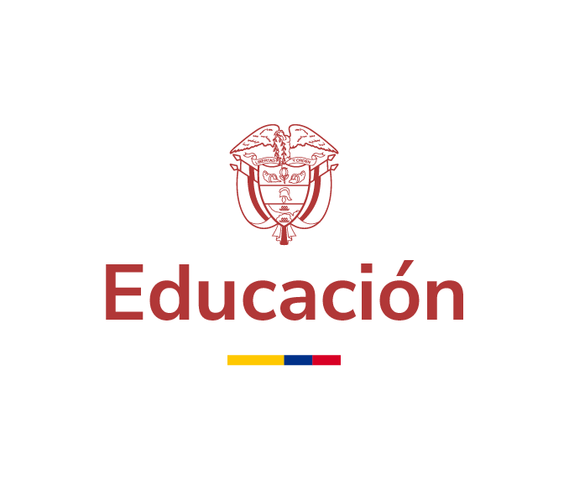
PROGRAMA DE TRANSPARENCIA Y ÉTICA PÚBLICA

Componente 1. Gestión Institucional de riesgos de corrupción - mapa de riesgos

SUBCOMPONENTE | ACTIVIDAD | META O PRODUCTO | DEPENDENCIA RESPONSABLE | FECHA INICIO | FECHA FIN | III TRIMESTRE | DESCRIPCIÓN DEL AVANCE
Subcomponente 1 Política de Administración de Riesgos de Corrupción y fraude | Estructurar un plan de trabajo para la implementación de la primera etapa para la adopción del Sistema para el Control de la Corrupción y el Fraude establecidos en las normas técnicas nacionales de calidad NTC-ISO37001:2017 “Sistemas de gestión antifraude”, NTC-ISO 31000:2018 y Guía la Administración del Riesgo y Diseño de Controles en entidades públicas | Un Plan de trabajo diseñado e implementado | Subdirección de Desarrollo Organizacional | 2024-01-01 | 2024-03-31 | 100% | En el primer trimestre se entregó el Plan de trabajo Sistema para el Control de la Corrupción y el Fraude. Se adjunta en este correo la evidencia del seguimiento al Plan de implementación del SCCF, también, se entrega documento "SISTEMA PARA EL CONTROL DE LA CORRUPCIÓN Y EL FRAUDE – SCCF Diagnóstico – Cierre de brechas", el cual fue ajustado conforme a las últimas observaciones recibidas. Asimismo, se realizó seguimiento a las actividades de este encontrándose cumplidas las actividades 1. Definir plan de trabajo, 2. Diagnóstico cierre de brechas y 3. Actividades previas ( a. Analizar el contexto interno y externo de la entidad en relación con la operación de los procesos, b. Inventariar y documentar la totalidad de los procesos y procedimientos y c. Sensibilización sobre la metodología)
 | Actualización de la guía de administración de riesgos conforme a los lineamientos establecidos por el DAFP y los aspectos relacionados en el Programa de Transparencia y Ética en el Sector Público | Guía de administración de riesgos del MEN publicada en el SIG | Subdirección de Desarrollo Organizacional | 2024-01-01 | 31/06/2024 | 100% | Durante el tercer trimestre de 2024, se actualizó la guía de riesgos y se publicó en el Sistema Integrado de Gestión SIG
Subcomponente 2 Construcción del Mapa de Riesgos de Corrupción y fraude | Actualizar y versionar los riesgos de corrupción y de fraude de manera conjunta con las dependencias responsables y publicarlas en el SIG y el link de transparencia. | Mapa de riesgos de corrupción y fraude publicados en el SIG y en el link de transparencia. | Responsables/Líderes de Proceso con riesgos de corrupción fraude identificados Subdirección de Desarrollo Organizacional | 2024-01-01 | 2024-12-31 | 75% | Durante el tercer trimestre de 2024, se actualizó la matriz de riesgos, la cual está disponible para consulta en el link de transparencia.
Subcomponente 3 Consulta y divulgación | Diseñar e implementar la estrategia de socialización y toma de conciencia de riesgos de corrupción, gestión y fraude al interior de la Entidad teniendo en cuenta los aspectos relacionados en el Programa de Transparencia y Ética en el Sector Público | Estrategia implementada y divulgada | Subdirección de Desarrollo Organizacional | 2024-01-01 | 2024-12-31 | 75% | Durante el tercer trimestre de 2024, se llevó a cabo una capacitación para los coordinadores de grupos internos, se entregaron cartillas a los nuevos líderes y se desarrollaron contenidos para las presentaciones utilizadas en las capacitaciones dirigidas a coordinadores y enlaces de reporte
Subcomponente 4 Monitoreo o revisión | Acompañamiento a los procesos en el ajuste de los riesgos de corrupción y fraude, producto del proceso de consulta y divulgación, identificación de necesidades de mejora o la apropiación de los riesgos definidos en la matriz. | Mapa de riesgos de corrupción y fraude ajustado, versionado en el SIG y publicado en el link de transparencia. | Responsables/Líderes de Proceso con riesgos de corrupción fraude identificados Subdirección de Desarrollo Organizacional | 2024-01-01 | 2024-12-31 | 75% | Durante el tercer trimestre de 2024, se brindó acompañamiento a siete (7) dependencias del MEN para mejorar la apropiación de los riesgos definidos
 | Realizar monitoreo periódico al mapa de riesgo de corrupción y fraude, identificar los ajustes que se requieran en caso de: posibles cambios en el contexto externo e interno, identificación de riesgos emergentes, la eficacia de los controles, cumplimiento en el avance de las acciones del plan de manejo o la materialización de los riesgos. | Informe de análisis al monitoreo a riesgos de corrupción y fraude | Responsables/Líderes de Proceso con riesgos de corrupción identificados | 2024-01-01 | 2024-12-31 | 75% | Para el tercer trimestre de 2024, las dependencias tienen hasta el 11/10/2024 para realizar el reporte en el módulo de riesgos del SIG, conforme lo establece la Circular No. 07 de 2024 de la Secretaría General.
 | Elaborar informe trimestral de gestión de riesgos de fraude y corrupción del MEN, tomando como insumo los reportes del monitoreo realizado por las dependencias (identificación de necesidades) teniendo en cuenta los aspectos relacionados en el Programa de Transparencia y Ética en el Sector Público |  | Subdirección de Desarrollo Organizacional | 2024-01-01 | 2024-12-31 | 75% | Para el tercer trimestre de 2024, ell informe del tercer trimestre de gestión de riesgos se elabora teniendo como insumo los reportes de monitoreo realizados por las dependencias en el SIG. De acuerdo con la programación asignada por la Coordinación del grupo interno de trabajo, el informe final debe estar para el 7 de noviembre de 2024.
Subcomponente 5 Seguimiento | Realizar seguimiento al mapa de riesgos de corrupción y fraude, verificar el funcionamiento y efectividad de los controles así como el cumplimiento de las acciones de manejo teniendo en cuenta los aspectos relacionados en el Programa de Transparencia y Ética Pública | Informe de seguimiento a riesgos de corrupción y fraude | Oficina de control interno - OCI | Los 10 primeros días hábiles de enero, mayo y septiembre de 2024 . |  | 75% | Se realizó seguimiento para el II Cuatrimeste del 2024 al mapa de riesgos de corrupción y fraude, se verifico el diseño y efectividad de los controles y el cumplimiento de las acciones de manejo. Se encuentra publicado en el siguiente enlace: https://www.mineducacion.gov.co/portal/micrositios-institucionales/Modelo-Integrado-de-Planeacion-y-Gestion/Planeacion/362787:Programa-de-Transparencia-y-Etica-Publica
 | Publicar el seguimiento del mapa de riesgos de corrupción y fraude en el link de transparencia | Publicación en el link de transparencia del informe de seguimiento. | Oficina de control interno - OCI | Los 10 primeros días hábiles de enero, mayo y septiembre de 2024 . |  | 75% | Se realizó seguimiento al mapa de riesgos de corrupción y fraude, se verifico el diseño y efectividad de los controles y el cumplimiento de las acciones de manejo. Se encuentra publicado en el siguiente enlace: https://www.mineducacion.gov.co/portal/micrositios-institucionales/Modelo-Integrado-de-Planeacion-y-Gestion/Planeacion/362787:Programa-de-Transparencia-y-Etica-Publica
 | Publicar los reportes de la evaluación independiente al estado de las acciones estratégicas del Programas de Transparencia y Ética Pública y socializados en el marco de los Comités Institucionales de Gestión y Desempeño contemplados en el artículo 2.2.22.3.8 del Decreto 1083 de 2015. | Dos reportes publicados en el link de transparencia (abril y octubre) | Oficina de control interno - OCI | 2024-02-01 | 2024-12-31 | 75% | Se realizó seguimiento al estado de las acciones estratégicas del Programa de Transparencia y Ética Pública, se encuentra publicado en el siguiente enlace: https://www.mineducacion.gov.co/portal/micrositios-institucionales/Modelo-Integrado-de-Planeacion-y-Gestion/Planeacion/362787:Planes-Anticorrupcion Se programará espacio con la SDO para llevar los resultados de los seguimientos.

